scroll
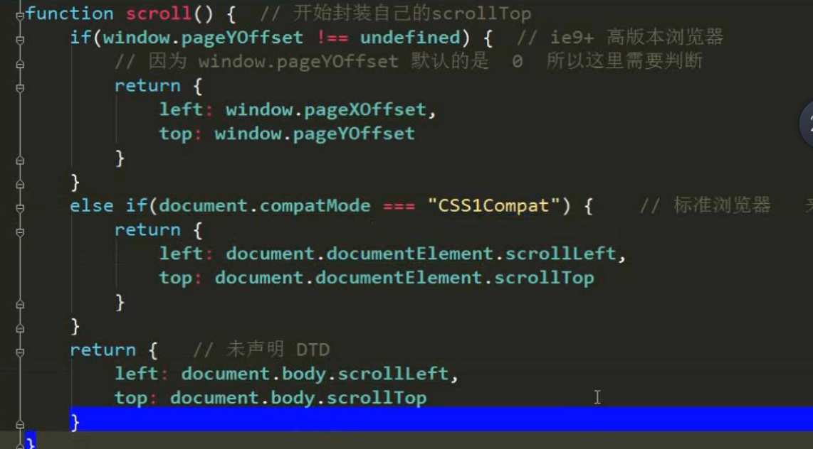

Scroll家族组成
名称 | 定义范围 | 兼容性写法
ScrollWidth | 检测盒子的宽高。（调用者：节点元素。属性。） 有pading 不包含borde 盒子内容的宽高。（如果有内容超出了，显示内容的高度,比如文字超出盒子的情况）有pading 不包含borde
scrollHeight | 检测盒子的宽高。（调用者：节点元素。属性。） 有pading 不包含borde 盒子内容的宽高。（如果有内容超出了，显示内容的高度,比如文字超出盒子的情况）有pading 不包含borde
scrollTop | 网页，被浏览器遮挡的头部和左边部分。 被卷去的头部和左边部分。 | var aaa = window.pageYOffset || document.documentElement.scrollTop || document.body.scrollTop || 0;
scrollLeft | 网页，被浏览器遮挡的头部和左边部分。 被卷去的头部和左边部分。 | var bbb = window.pageXOffset || document.documentElement.scrollLeft || document.body.scrollLeft || 0;
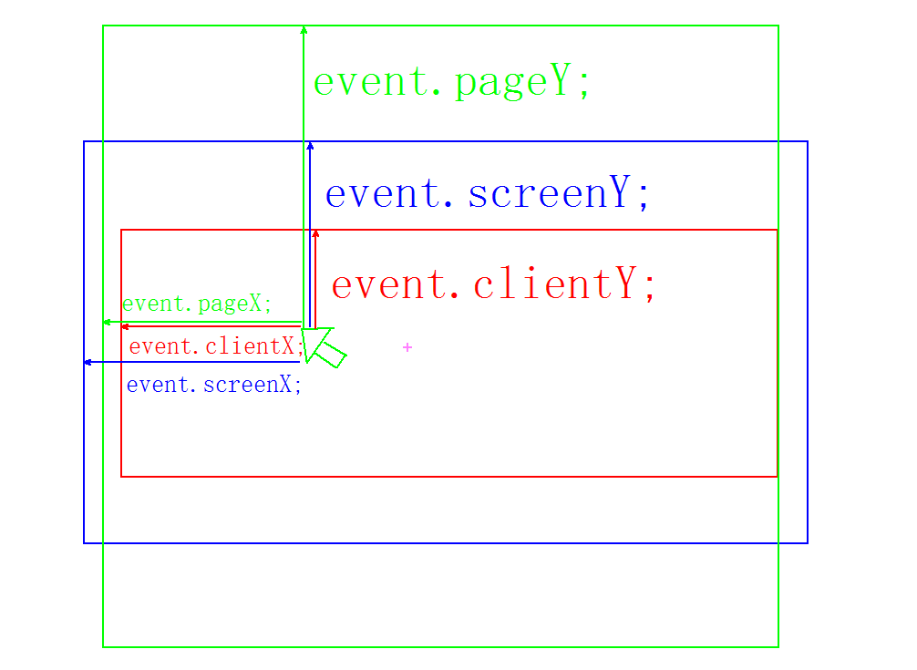
window.onscroll | 屏幕滚动事件
window.scrollTo(0,0) | 可把内容滚动到指定的屏幕坐标。

 | 获取title、body、head、html标签
 | document.title --- 文档标题；
 | document.head --- 文档的头标签
 | document.body --- 文档的body标签；
 | document.documentElement --- 这个很重要

事件对象event
event | 兼容获取方式:var event = event || window.event | 代码: divinner.onmouseout=function(event){ //获取事件对象 event = event || window.event; }

event 事件对象的重要属性
属性 | 官方解释 | 自己的解释 | 兼容性写法
PageY/pageX: | 鼠标位于整个网页页面的顶部和左侧部分的距离。（页面） | 鼠标距离body 的距离 | pageY/pageX=event.clientY/clientX+scroll().top/scroll().left =鼠标距离浏览器的距离+浏览器卷曲的距离
ScreenY/screenX | 鼠标位于屏幕的上方和左侧的距离 | 鼠标距离屏幕的距离
ClientX/clientY: | 鼠标位于浏览器的左侧和顶部的距离。 | 鼠标距离 浏览器屏幕显示出来空间的距离,(想象浏览器不是全屏时,且body 大于全屏时,鼠标距离浏览器头部,左侧的距离)(浏览器可视区域)

client
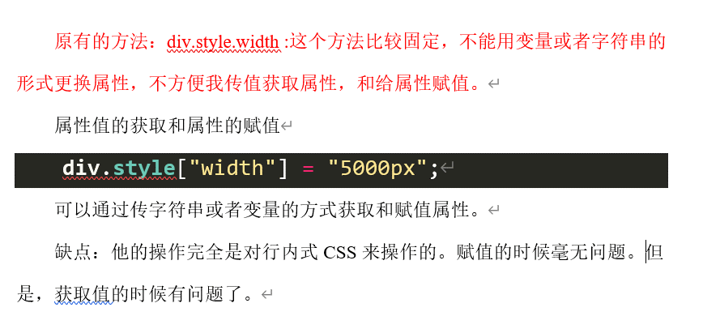
第三大家族client
属性 | 官方解释 | 调用者 | 表达式 | 自己解释
clientWidth | 获取网页可视区域宽度（两种用法） | 盒子调用： 指盒子本身 | clientWidth = width + (上下)padding | 没有border
 |  | body/html调用： 可视区域大小。
clientHeight | 获取网页可视区域高度（两种用法） | 盒子调用： 指盒子本身 | clientHeight = height + (左右)padding | 没有border
 |  | body/html调用： 可视区域大小。
clientX | 鼠标距离可视区域左侧距离（event调用） | event
clientY | 鼠标距离可视区域上侧距离（event调用） | event
clientTop/clientLeft | 盒子的border宽高 | 盒子 |  | 只有border

1.3 client家族特殊用法之:检浏览器宽/高度(可视区域)
//新事件：浏览器大小变化事件（浏览器哪怕大小变化1px也会触动这个事件） window.onresize = function () { document.title = client().width + " "+ client().height; } //获取屏幕可视区域的宽高 function client(){ if(window.innerHeight !== undefined){ return { "width": window.innerWidth, "height": window.innerHeight } }else if(document.compatMode === "CSS1Compat"){ return { "width": document.documentElement.clientWidth, "height": document.documentElement.clientHeight } }else{ return { "width": document.body.clientWidth, "height": document.body.clientHeight } } }

 |  | 事件总结
 |  | window.onscroll | 屏幕滑动
 |  | window.onresize | 浏览器大小变化
 |  | window.onload | 页面加载完毕
 |  | div.onmousemove | 鼠标在盒子上移动（注意：不是盒子移动！！！）
 |  | onmouseup/onmousedown == onclick | 点击事件
 |  | window.screen.width | 获得屏幕宽高

 | 事件 | 官方解释 | 自己的解释 | 代码 | 启用冒泡或捕获
 | 事件冒泡: | 当一个元素上的事件被触发的时候，比如说鼠标点击了一个按钮，同样的事件将会在那个元素的所有祖先元素中被触发。这一过程被称为事件冒泡；这个事件从原始元素开始一直冒泡到DOM树的最上层。(BUG) | 最里层的事件向外层扩散,像冒泡一样从内到外 | 阻止冒泡,放在哪里就从哪里开始阻止冒泡: var event = event || window.event; if(event && event.stopPropagation){ event.stopPropagation(); }else{ event.cancelBubble = true; } | box1.addEventListener("click", function () { alert("我是box1"); },false); 没有默认false.false情况下，支持冒泡。
 | 事件捕获 | 就是在这个对象中 一层一层的向下寻找该事件 | 就是在这个对象中 一层一层的向下寻找该事件 |  | box1.addEventListener("click", function () { alert("我是box1"); },true);True支持捕获。

 | 使用这种方法传递属性,可以使属性,当作参数传递 |  | var json = {"left":10,"top":200,"width":300,"height":200};

css动画前期01
解释 | 案例
1、E[attr] 表示存在attr属性即可； | div[class] 含有class 属性的全部选中
2、E[attr=val] 表示属性值完全等于val； | div[class=mydemo]
3、E[attr*=val] 表示的属性值里包含val字符并且在“任意”位置； | div[class*=mydemo]
4、E[attr^=val] 表示的属性值里包含val字符并且在“开始”位置； | div[class^=mydemo]
5、E[attr$=val] 表示的属性值里包含val字符并且在“结束”位置； | div[class$=demos]

link、:active、:visited、:hover

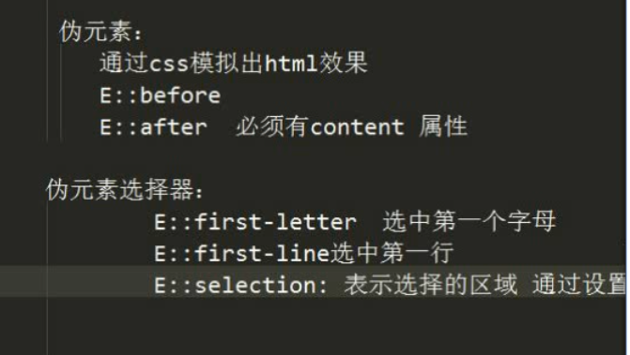
E:first-child第一个子元素,计算方法是E元素的全部兄弟元素(先找到的父盒子)； | div>ul>li:nth-child(3){ color: deeppink; }
E:last-child最后一个子元素,计算方法是E元素的全部兄弟元素(先找到的父盒子)；
E:nth-child(n) 第n个子元素，计算方法是E元素的全部兄弟元素(先找到的父盒子)；
选中所有的奇数的li | li:nth-child(2n-1){ color: red; } | 两个点: 和四个点::的区别
选中所有的7 的倍数的li | li:nth-child(7n){ color: red; } | :before或者E:after | CSS2中 E:before或者E:after，是属于伪类的，并且没有伪元素的概念 | 伪类 是虚假类 用来添加样式的
选中前面五个 | li:nth-child(-1n+5){ color: red; } | E::before和E::after | CSS3中 提出伪元素的概念 E::before和E::after，并且归属到了伪元素当中，伪类里就不再存在E:before或者 E:after伪类; | 伪元素 是虚假的标签元素 用来添加虚假的标签
选中后面五个 | li:nth-last-child(-1n+5){ color: red; }
所有的偶数 | li:nth-child(even){ color:red }
所有的奇数 | li:nth-child(odd){ color:blue; }
E:target 结合锚点进行使用，处于当前锚点的元素会被选中 | <li><a href="#title1">CSS (层叠样式表)</a></li> <h2 id="title1">CSS (层叠样式表)</h2> h2:target{ color:red; }
E::before、E::after | 是一个行内元素，需要转换成块元素
E::first-letter | 文本的第一个字母或字（如中文、日文、韩文等）
E::first-line | 文本第一行； 文本第一行高亮..
E::selection | 可改变选中文本的样式；
Red、Green、Blue、Alpha即RGBA Hue、Saturation、Lightness、Alpha即HSLA R、G、B 取值范围0~255 H 色调 取值范围0~360，0/360表示红色、120表示绿色、240表示蓝色 S 饱和度 取值范围0%~100% L 亮度 取值范围0%~100% A 透明度 取值范围0~1 | background-color: hsla(0,23%,56%,1);
text-shadow，可分别设置偏移量、模糊度、颜色（可设透明度）。 1、水平偏移量 正值向右 负值向左； 2、垂直偏移量 正值向下 负值向上； 3、阴影模糊度,是不能为负值； | 代码演示： /* 3px 水平偏移量. 正值向右 负值向左*/ /* 5px 水垂直偏移量. 正值向下 负值向上*/ /* 5px 模糊度 模糊度不能为负值 值越大越模糊*/ /* #ccc 设置对象阴影的颜色. 可以有多个影子. ul>li{ margin: 20px; font-size: 24px; } ul>li:nth-child(1){ text-shadow: 5px 5px 2px #ccc; } ul>li:nth-child(2){ text-shadow: -5px -5px 2px #ccc; } ul>li:nth-child(3){ text-shadow: 5px 5px 2px #ccc, -5px -5px 2px #ccc; } 案例1：浮雕文字. /*设置背景色.*/ body { background-color: gray; font: bold 6em "microsoft yahei"; } div { margin: 30px; color: #808080; text-align: center; } /*设置水平向左1px 向上1 px 向右1px 向下1px */ .to{ text-shadow: -1px -1px 1px #000,1px 1px 1px #fff; } .ao{ text-shadow: -1px -1px 1px #000,1px 1px 1px #fff; } .tu{ text-shadow: -1px -1px 1px #fff, 1px 1px 1px #000; }

 | /*多个阴影用 逗号 隔开*/ text-shadow: 25px 27px 21px darkblue , -50px -50px 21px red;

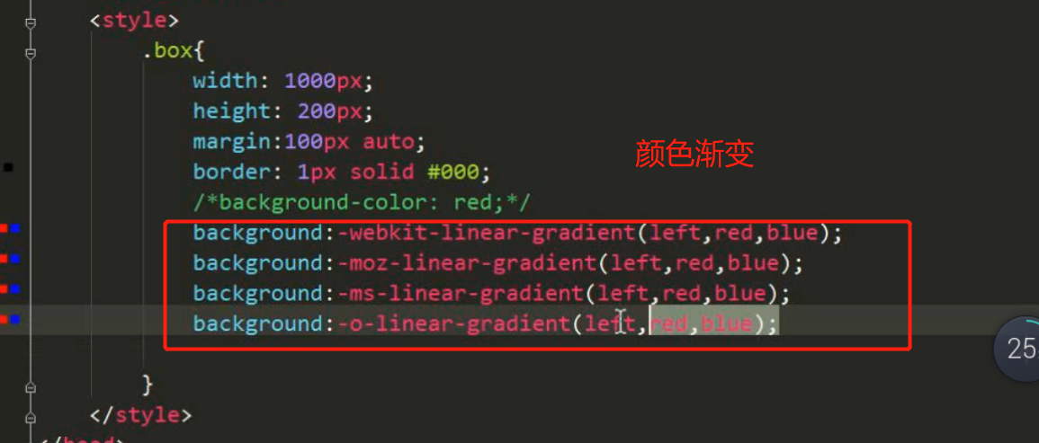

私有化前缀
-webkit-： chrome safari 谷歌(webkit内核的) 苹果
-moz-：火狐
-ms-:ie
-o-: 欧朋

div：标签选择器
.box:类选择器
#box:id选择器
div p：后代选择器
div.active: 标签指定选择器
div,p,span：并集选择器
div>span： 子代选择器
div~p: 选中div 后面所有的同级p标签
div+p: 选择div后面的第一个同级的p标签

css动画02
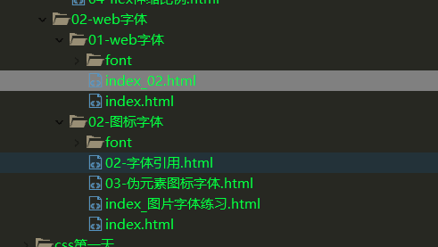
css 弹性布局-伸 缩布局
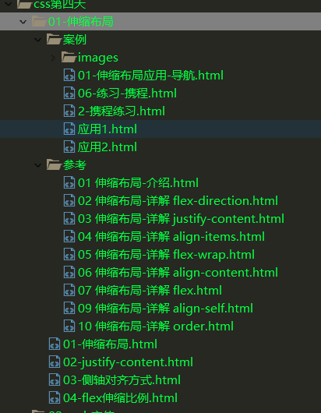

 | 引入web字体图标

